현재 적용이미지
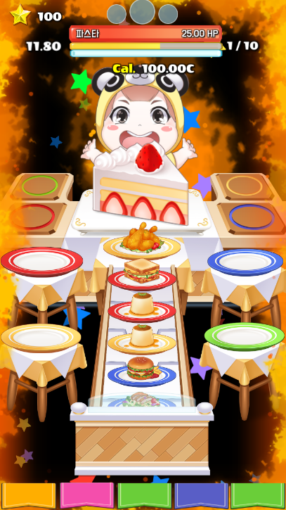
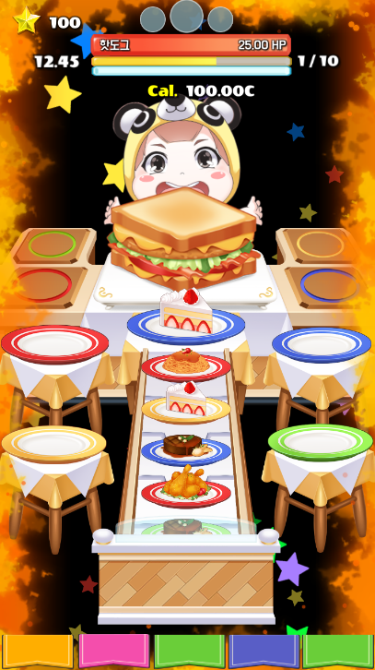
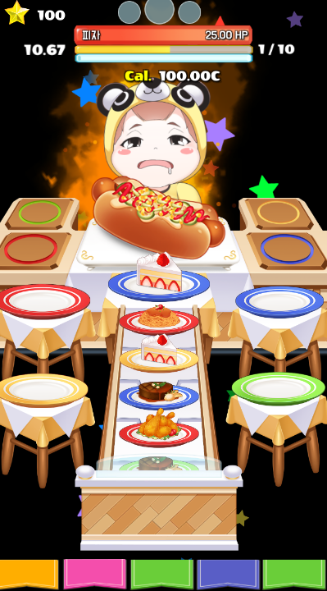
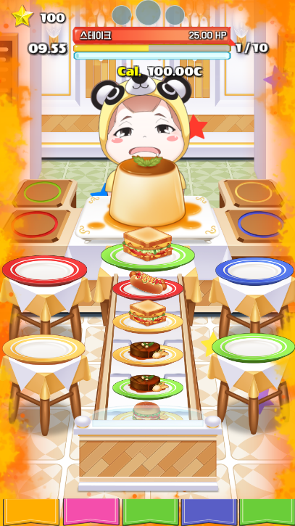
=> 이팩트 적용샷입니다.
=> 현재 이팩트가 굉장히 화려하고 퀄리티가 있으나
이 게임의 분위기와 맞지 않다고 생각되었습니다.

=> 먹어먹어는 카툰그래픽을 구현하고 있기 때문에
dj max나 ez2dj 같은 그래픽에서 사용하는 이팩트는
맞지 않는 것 같습니다

=> 때문에 현재 이팩트는 먹어먹어의 그래픽과 조화되기
보다는 이팩트 따로 그래픽 따로 있는 듯한 느낌이 듭니다

=> 그렇기에 이팩트 또한 현재 그래픽과 같은 카툰형식의
이팩트였으면 좋겠습니다

=> 처음 드렸던 기획서대로 카툰형 이팩트를 만들어주셨으면
합니다

=> 또한 이 게임은 화려하고 강한 이미지가 아닌 유머러스하고
발랄하고 귀여운 게임입니다

=> 때문에 이팩트도 강렬하고 화려한 것보다는 단순하고 귀여운
이팩트였으면 좋겠습니다

=> 뒷배경에 떨어지는 별들 또한 별들이 너무 많고 별의 색상이
현재 그래픽과 맞지 않습니다. 별의 색상을 좀 더 밝게 해주셨으면
좋겠습니다. 또한 기획서에 보내드린 별처럼 큰별이 떨어지면
뒤에 자그마한 별들이 따라 떨어지는 별똥별같은 느낌이 들었으면
좋겠습니다. 별이 떨어지는 수도 현재보다 많이 줄여주셨으면 합니다

수정요청
현재 이미지 |  | 피버모드 => 캐릭터 주변에 불타오르는 이팩트 |  | 슈퍼피버모드 => 맵과 캐릭터가 불타오름 |  | 공통사항 => 맵 뒤에 별이 떨어짐

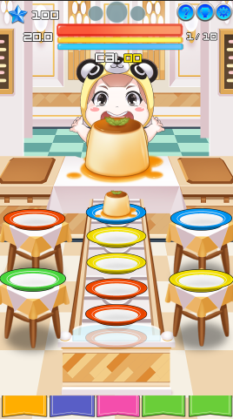
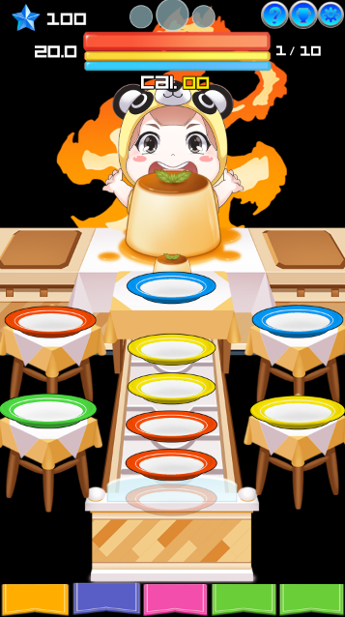
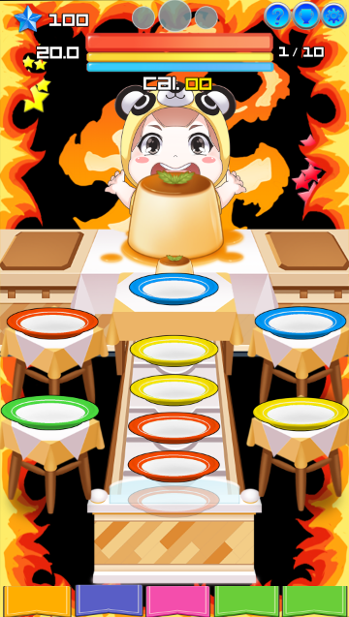
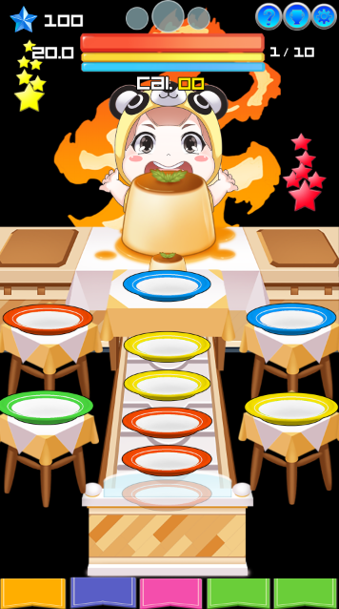
 |  |  |  |  |  |  | => 현재 이팩트도 단순하지 않아 게임이 많이 번잡해 보입니다
 |  |  |  |  |  |  | => 이런 느낌으로 좀 더 단정된 "카툰형" 불꽃 이팩트가 만들어졌으면합니다.
 |  |  |  |  |  |  | => 별들 또한 큰 별이 떨어지면 뒤에 자그마한 별들이 떨어져 꼬리 모양을 만드는
 |  |  |  |  |  |  | 형태였으면 좋겠습니다
 |  |  |  |  |  |  | => 별 개수는 주셨던 이팩트의 1/2정도로 줄여주셨으면 합니다

 |  |  |  |  |  | 별 픽셀 100*100
=> 이 게임 이미지에 맞는 피버모드 이팩트 구현
 |  |  |  |  |  | 별은 노란색, 빨간색, 파란색, 초록색 등 다양한 색상이 존재합니다.

 |  |  |  |  |  | 피버모드일 때 이 별들이 위에서 밑으로 떨어지는 이팩트가 발생됩니다.
 |  |  |  |  |  | 이 이팩트를 개발요청 드립니다.
 |  |  | 픽셀 500*600 |  | 200*1980

 |  |  |  |  | => 현재 이미지는 샘플이미지라 먹어먹어 그래픽에 맞지 않습니다.때문에 파스텔톤의 카툰그래픽으로 불꽃 이팩트를 요청합니다

 | => 현재 이미지는 샘플 이미지라 먹어먹어 그래픽에 맞지 않습니다. 때문에 파스텔톤의 카툰그래픽으로 불꽃 이팩트를 요청합니다

